Tabela miracatiba
 Intervias_miracatiba

Id viagem | Id carro | Ponto de partida | Ponto de chegada | Horario programado | Preço da tarifa | Qtd passageiro | Numero do carro | Faturamento | Avaliação | Quilometragem total | Chassis | Nome motorista | Status da viagem
1 | 950 | Jardim das oliveira | Capão redondo | 3:10:00 | R$ 5.20 | 1,200 | 950 | R$ 6,240 | Ruim | 480513 | 9BWZZZ377VT004251 | Anderson | Concluida
2 | 951 | Jardim das oliveira | Capão redondo | 3:20:00 | R$ 5.20 | 1,000 | 951 | R$ 0 | Ruim | 413574 | 8ABALDH54DI3MF9U7 | Diego | Cancelada
3 | 952 | Jardim das oliveira | Capão redondo | 3:30:00 | R$ 5.20 | 700 | 952 | R$ 3,640 | Bom | 462821 | P8A45EV11FS6RDKJH | Gabriel | Em andamento
4 | 953 | Jardim das oliveira | Capão redondo | 3:40:00 | R$ 5.20 | 1,150 | 953 | R$ 5,980 | Ruim | 41579256 | AOQJD5779EJV13F5C | Danilo | Concluida
5 | 954 | Jardim das oliveira | Capão redondo | 3:50:00 | R$ 5.20 | 900 | 954 | R$ 4,680 | Ruim | 74135985 | KSO5136WUR577DDFH | Luiz | Concluida
6 | 958 | Jardim das oliveira | Capão redondo | 4:00:00 | R$ 5.20 | 1,050 | 958 | R$ 5,460 | Ruim | 41657265 | NCD516YFJGN5426FG | David | Concluida
7 | 1069 | Jardim das oliveira | Capão redondo | 4:10:00 | R$ 5.20 | 1,090 | 1069 | R$ 5,668 | Ruim | 91545557 | NJSHD2556S1FF125D | Samuel | Concluida
8 | 1070 | Jardim das oliveira | Capão redondo | 4:20:00 | R$ 5.20 | 780 | 1070 | R$ 4,056 | Ruim | 47987569 | SHDU5798431XJDC79 | Thiago | Em andamento
9 | 1071 | Jardim das oliveira | Capão redondo | 4:30:00 | R$ 5.20 | 1,030 | 1071 | R$ 5,356 | Ruim | 78984265 | JD5FE9536DEHDU98D | Cleber | Em andamento
10 | 1072 | Jardim são marcos | Cotia | 3:00:00 | R$ 6.70 | 3,120 | 1072 | R$ 20,904 | Bom | 78495462 | SJD264RF26G5D3D1G | João | Concluida
11 | 1073 | Jardim são marcos | Cotia | 3:10:00 | R$ 6.70 | 3,100 | 1073 | R$ 2 | Ruim | 215075 | SHD71000E2262C626 | Carlos | Cancelada
12 | 1074 | Jardim são marcos | Cotia | 3:20:00 | R$ 6.70 | 3,020 | 1074 | R$ 20,234 | Bom | 1203046 | QOPÇMJSHDE21562SD | Paulo | Concluida
13 | 1075 | Jardim são marcos | Cotia | 3:30:00 | R$ 6.70 | 3,320 | 1075 | R$ 22,244 | Bom | 74986320 | KHSOW546S2D56W365 | André | Concluida
14 | 1186 | Jardim são marcos | Cotia | 3:40:00 | R$ 6.70 | 3,310 | 1186 | R$ 22,177 | Bom | 71649536 | LJSUE87953Q25E4T5 | Marcelo | Em andamento
15 | 1187 | Jardim são marcos | Cotia | 3:50:00 | R$ 6.70 | 3,220 | 1187 | R$ 21,574 | Bom | 98436215 | WOEKRPIEU5415515S | Bruno | Em andamento
16 | 1188 | Jardim são marcos | Cotia | 4:00:00 | R$ 6.70 | 3,150 | 1188 | R$ 21,105 | Bom | 210329 | 766522Q65S2D1R56F | Rodrigo | Concluida
17 | 1189 | Jardim são marcos | Cotia | 4:10:00 | R$ 6.70 | 3,950 | 1189 | R$ 26,465 | Bom | 70031550 | 00316QIEHBCM2Z1X5 | Felipe | Concluida
18 | 1190 | Jardim são marcos | Cotia | 4:20:00 | R$ 6.70 | 3,650 | 1190 | R$ 24,455 | Bom | 32015 | 46AZBXMQUTY515D21 | Gustavo | Concluida
19 | 1191 | Parque paraiso | Capão redondo | 3:00:00 | R$ 5.20 | 1,400 | 1191 | R$ 7,280 | Medio | 2140325 | OWDHEBF2164E12FG1 | Eduardo | Em andamento
20 | 1192 | Parque paraiso | Capão redondo | 3:10:00 | R$ 5.20 | 1,590 | 1192 | R$ 8,268 | Bom | 217779 | QOWDH213CZZZ36551 | Leandro | Concluida
21 | 1193 | Parque paraiso | Capão redondo | 3:20:00 | R$ 5.20 | 1,460 | 1193 | R$ 5 | Ruim | 77846585 | PPP5125ZZ65AA1A2S | Alexandre | Cancelada
22 | 1194 | Parque paraiso | Capão redondo | 3:30:00 | R$ 5.20 | 1,309 | 1194 | R$ 6,806.80 | Medio | 54756 | PO825AJSBHX5261A6 | Daniel | Concluida
23 | 1195 | Parque paraiso | Capão redondo | 3:40:00 | R$ 5.20 | 1,203 | 1195 | R$ 6,255.60 | Medio | 1125460 | WOJEDN221562A5A5A | Fábio | Concluida
24 | 1196 | Parque paraiso | Capão redondo | 3:50:00 | R$ 5.20 | 1,403 | 1196 | R$ 7,295.60 | Medio | 7652435 | APQKS15246KAMNSHX | Tiago | Concluida
25 | 1197 | Parque paraiso | Capão redondo | 4:00:00 | R$ 5.20 | 1,422 | 1197 | R$ 7,394.40 | Medio | 142562 | QQJWBSH1545214A21 | Lucas | Concluida
26 | 1198 | Parque paraiso | Capão redondo | 4:10:00 | R$ 5.20 | 1,022 | 1198 | R$ 5,314.40 | Ruim | 321552 | LQNS25464AJH54265 | Murilo | Em andamento
27 | 1199 | Jardim da luz | Capão redondo | 3:00:00 | R$ 5.20 | 1,000 | 1199 | R$ 5,200 | Ruim | 77844445 | PQLSJHDE45232FFF3 | Henrique | Em andamento
28 | 1200 | Jardim da luz | Capão redondo | 3:10:00 | R$ 5.20 | 1,006 | 1200 | R$ 5,231.20 | Ruim | 89210023 | OQU545SS6D8FF12RR | Arley | Concluida
29 | 1201 | Jardim da luz | Capão redondo | 3:20:00 | R$ 5.20 | 1,040 | 1201 | R$ 5,408 | Ruim | 63251000 | LLL366O6O6O5II5I5 | Alan | Em andamento
30 | 1202 | Jardim da luz | Capão redondo | 3:30:00 | R$ 5.20 | 1,100 | 1202 | R$ 5,720 | Ruim | 98265623 | PQQ55266E5RR8R22F | Breno | Em andamento
31 | 1203 | Jardim da luz | Capão redondo | 3:40:00 | R$ 5.20 | 1,007 | 1203 | R$ 5,236.40 | Ruim | 36598400 | POEJF5265YYY6255U | Everton | Concluida
32 | 1204 | Jardim vista alegre | Capão redondo | 3:00:00 | R$ 5.20 | 2,100 | 1204 | R$ 0 | Ruim | 3361 | OQKHD895D62F562SS | Danillo | Cancelada

Consultas miracatiba
Consultas miracatiba
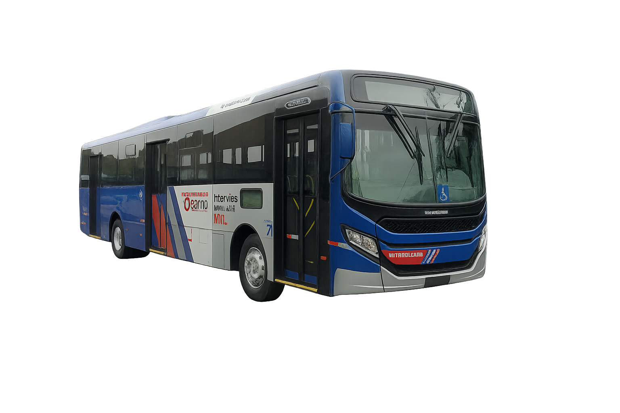

 | Consuta de linhas |  | Consuta de viagens |  | ;

 | Id_carro | 1074 | Total de viagens | 33
 | Nome motorista | Paulo | Viagens cancelada | 4
 | Status da viagem | Concluida | Viagens concluidas | 18
 | Ponto de partida | Jardim são marcos | Viagens em andamento | 10
 | Preço tarifa | R$ 6.70 | Quantidade de motorista | 33
 | Faturamento | R$ 20,234.00 | Viagens capão redondo | 23
 | Avaliação | Bom | Viagens cotia | 9

 |  |  | Desempenho financeiro

 |  |  | Tipo de viagens | Concluida
 |  |  | Quantidade | 18
 |  |  | Faturamento total | R$ 209,923.00
 |  |  | Media por viagem | R$ 11,662.39

